Planilha1
Ord | Tarefa |  |  | Conclusão
1 | Baixar e instalar o Designer |  | https://github.com/ivanilmarcelino/designer
 | A) | Colocar o Designer em outra lingua
 | B) | Colocar o Scite para outra lingua
 | C) | Colocar o Debug para outra lingua
2 | Obter Projeto Migração |  | http://www.geocities.ws/harbourminas/download/finance_v1.0.zip
3 | Modelagem de dados |  | https://www.youtube.com/watch?v=1YQIRdWkMvs&list=PLucm8g_ezqNqI5cW3alteV5olcMCcHYRK |  | (Curso SQL Server/Bom professor)
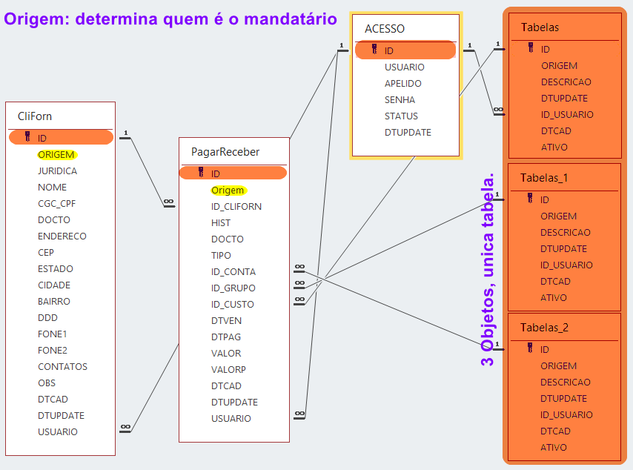
 | A) | Clientes | CliFor
 | A) | Forneced
 | B) | Contas | Tabelas
 | B) | Grupos
 | B) | Custos
 | C) | Pagar | PagarReceber
 | C) | Receber
 | D) | Acesso | Acesso

 |  | Aula 2
4 | Arquivos DBF no Designer
 | a) | Criando um arquivo DBF
 | b) | Alterando a estrutura
5 | Conhecendo a estrutura do Projeto
 | a) | API
 | b) | Backup
 | c) | Form
 | d) | Obj
 | e) | PPO
 | f) | Res
6 | Conhecendo a estrutura do Prg Principal
 |  | Configuração dos Settings
 |  | Configuração do Banco dedados
7 | Configurando o Form Principal
 | a) | Deixando os controles se ajustando a Janela
 | b) | Definindo o tamanho minimo da janela
 | c) | Interceptando o Fechamento da Janela
8 | Criando o Login no Aplicativo
 |  | Acesso
 |  | Status

 |  | Aula 3
 |  | Cadastro de Clientes | Hibrida
 |  | Cadastro de Fornecedores

 |  | Aula 4
 |  | Corrigir barra de status (Cliforn)
 |  | Corrigir This ThisWindow em Pesquisa
 |  | Tabelas de Apoio
 |  | Cadastro de Contas | Hibrida
 |  | Cadastro de Custo
 |  | Cadastro de Grupo
 |  | Incluir campo Ativo | ocheck
 |  | Criado em | dtcad
 |  | alterado em | dtupdate
 |  | usuario | usuario
 |  | Uma forma de manipular o Recordset parecido com a metodologia DBF

 |  | Aula 5
 |  | Contas a Pagar
 |  | Contas a Receber
 |  | Desabilitar o CheckItem de Todos na Pesquisa
 |  | Alterar os combos para edição
 |  | Deixando o Combo Pesquisavel com Consulta SQL

 |  | Aula 6
 |  | Corrigindo o Check
 |  | Criando uma simples funcao de carga de dados
 |  | Alimentando o base teste
 |  | Usando os combos pesquisaveis

 |  | Aula 7
 |  | Cadastro de Usuario - NovoUser

 |  | Aula 8
 |  | Correção de codigo no cadastro de usuario
 |  | Alteração de Senha do usuario ativo - AlteraSenha
 |  | Fechando a conexao ao encerrar Main
 |  | Iniciando Main Maximizado
 |  | Incluindo uma Imagem como pando de fundo
 |  | Trocando os botoes por uma Toolbar
 |  | Colocando acoes aos botoes da toolbar

 |  | Aula 9
 |  | Colocando Imagens nos Menus
 |  | Alterando a fonte do Menu
 |  | Alterando a fonte padrao do Sistema
 |  | Criando o Form Sobre
 |  | Atualizando os enderecos Hyperlink de Main
 |  | Setar Icone Padrao

 |  | Aula 10
 |  | Pesquisa=> Deixa de ser modal
 |  | CliForn=> Deixa de ser modal
 |  | Desligar OnMinimize e onMaximize
 |  | Criar uma funcao Generalização
 |  | Alinhar codigo à direita

 |  | Aula 11
 |  | Eliminar o erro de abertura de contas a pagar e receber
 |  | Trocar o controle de estado para combo
 |  | Incluir uma busca de CEP online
 |  | Ajustar os Maxlenght dos controles
 |  | Ajustar os labels de status
 |  | 60;85;73;85;45;60

